Sheet1
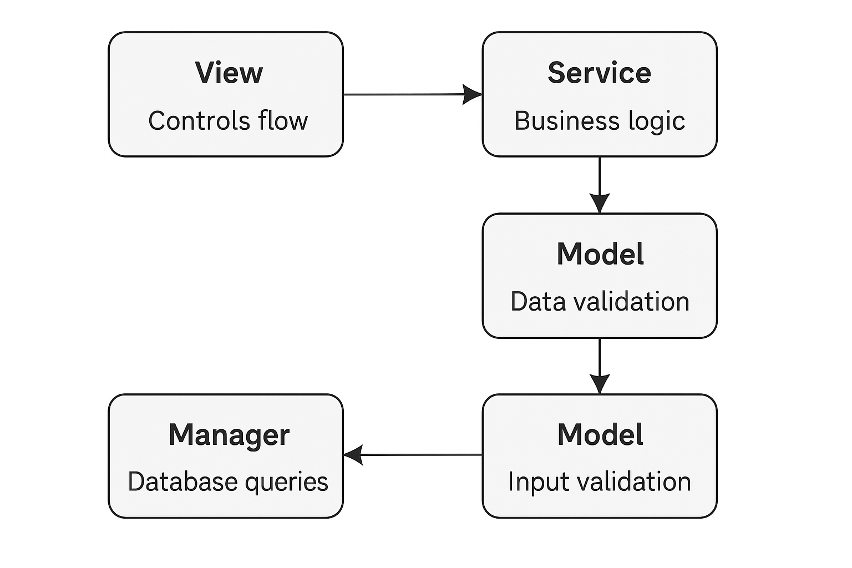
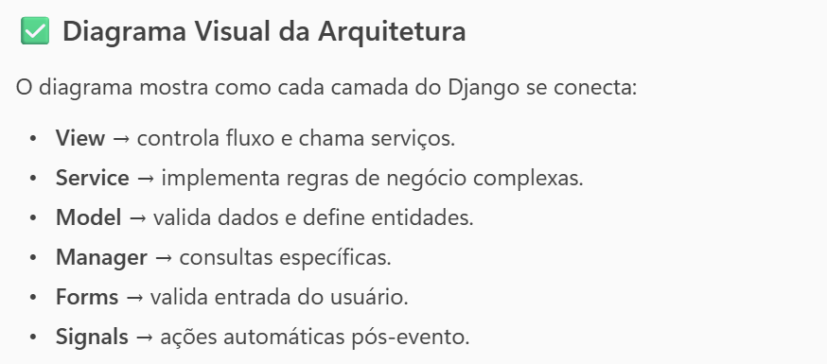
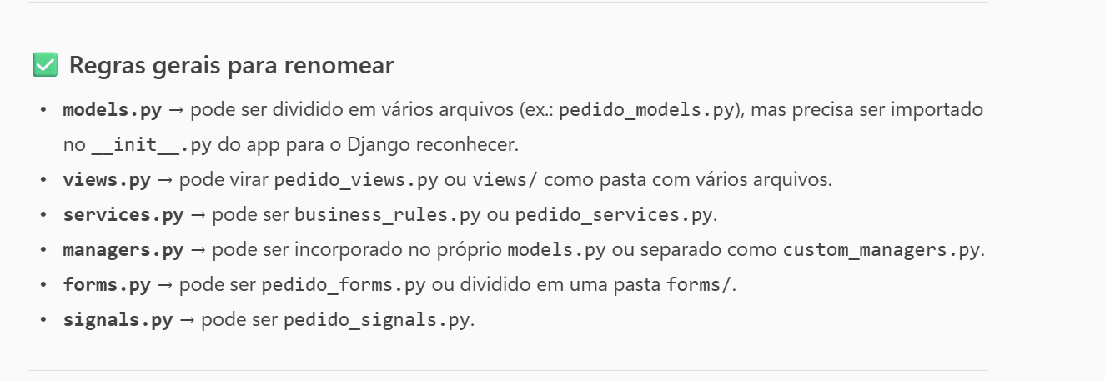
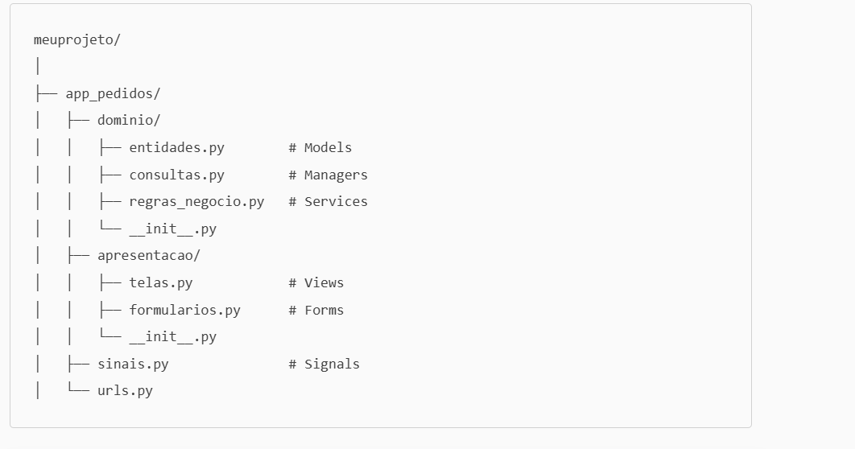
Camada | Responsabilidade | Exemplo de Código
Views | Controlar fluxo da requisição, chamar serviços e retornar resposta. | def detalhe_pedido(request, pedido_id): pedido = get_object_or_404(Pedido, id=pedido_id) desconto = calcular_desconto(pedido) return render(request, 'pedido_detalhe.html', {'pedido': pedido, 'desconto': desconto})
Models | Definir entidades, validações ligadas ao dado e lógica simples. | class Pedido(models.Model): valor = models.DecimalField(max_digits=10, decimal_places=2) def clean(self): if self.valor <= 0: raise ValidationError("O valor do pedido deve ser maior que zero.")
Managers | Criar consultas específicas e reutilizáveis. | class PedidoManager(models.Manager): def pedidos_caros(self): return self.filter(valor__gt=1000)
Services | Implementar regras de negócio complexas e cálculos. | def calcular_desconto(pedido): if pedido.valor > 500: return pedido.valor * 0.10 return 0
Forms | Validar entrada do usuário antes de salvar. | class PedidoForm(forms.ModelForm): def clean_valor(self): valor = self.cleaned_data['valor'] if valor < 50: raise forms.ValidationError("O valor mínimo para pedido é 50.") return valor
Signals | Executar ações automáticas após eventos (ex.: salvar, criar). | @receiver(post_save, sender=Pedido) def enviar_email_confirmacao(sender, instance, **kwargs): print(f"Email enviado para pedido {instance.id}")

